订单-流程单
订单信息 | 订单信息释义 | 界面展示
业务 | 单票业务的详细操作信息 | 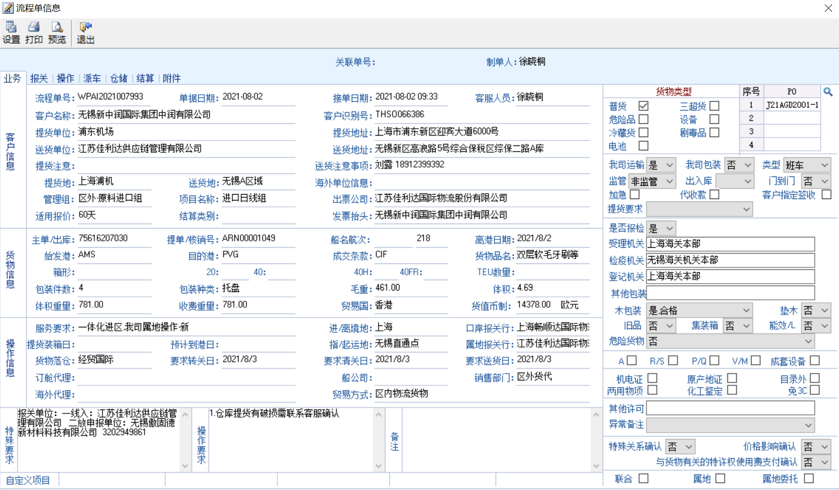
报关 | 报关报检部门已录入数据查看 | 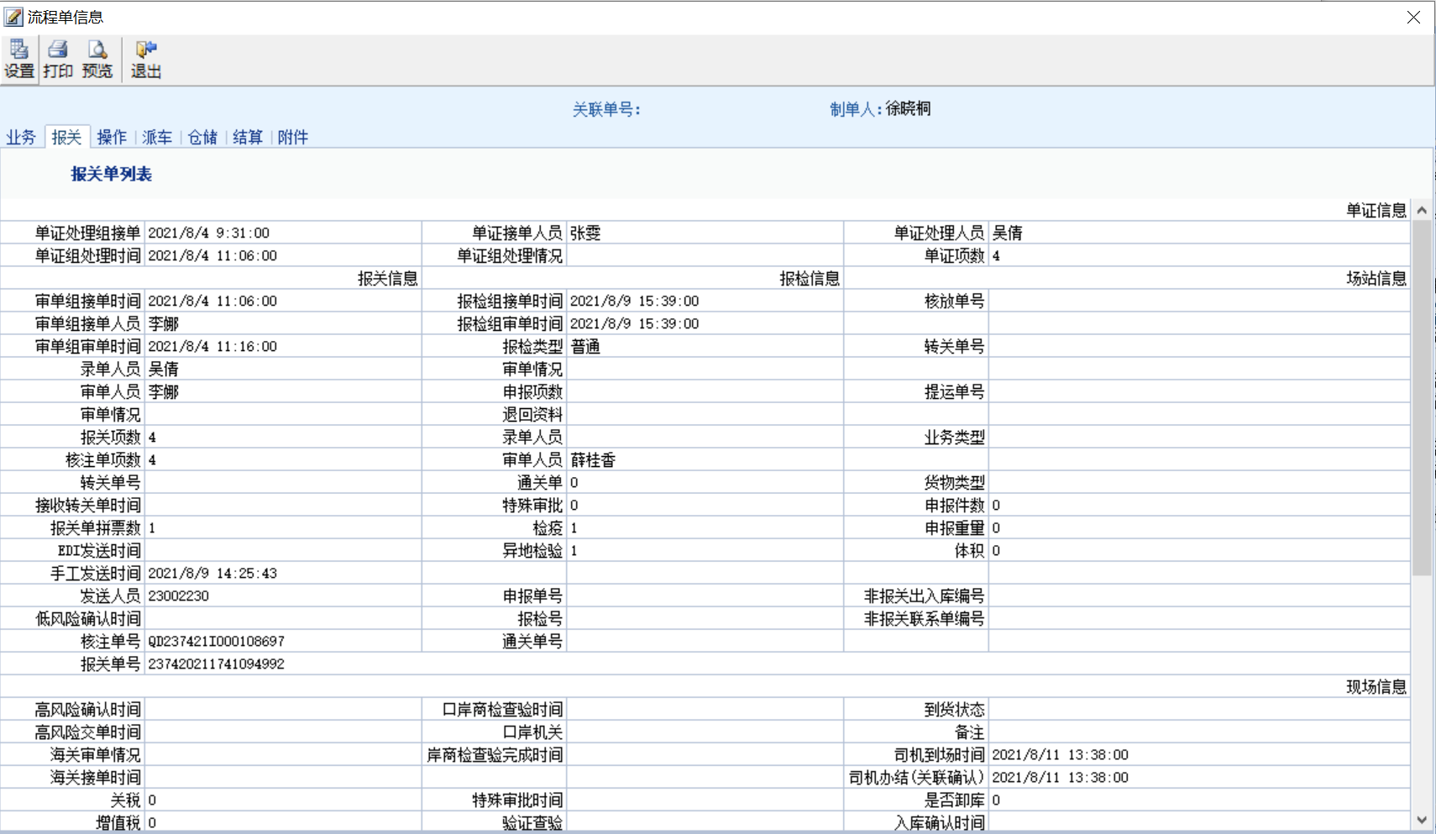
操作 | 操作部门录入的操作信息查看 | 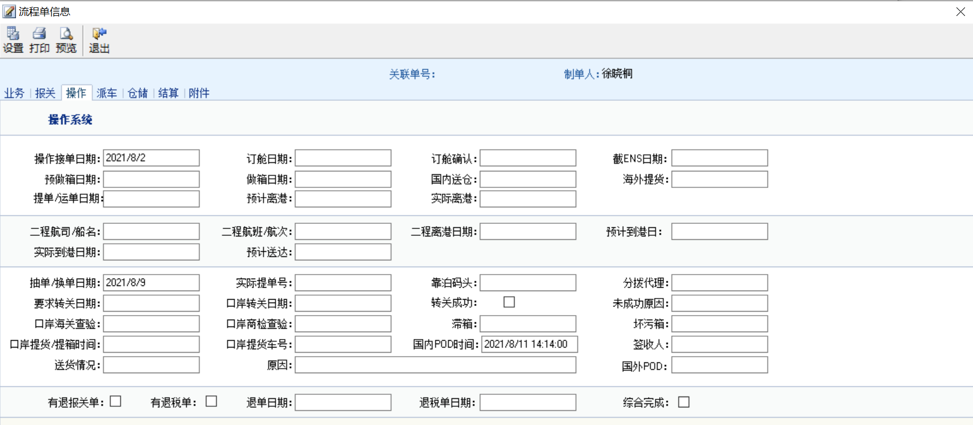
派车 | 查看客服提交的用车需求和运输部门安排的车辆调配信息 | 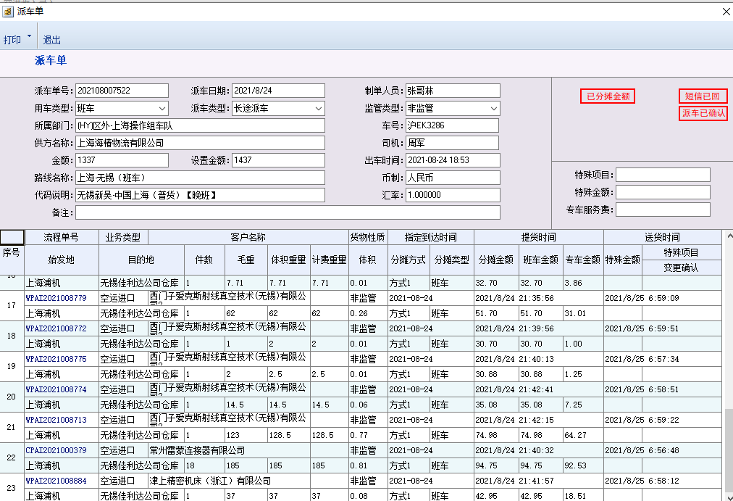
仓储 | 业务的仓储信息查看
结算 | 用于客服查看代收代付和或有事项
附件 | 各操作点按需求上传的业务数据，结算员使用此功能查看成本发票，确认代收代付项 | 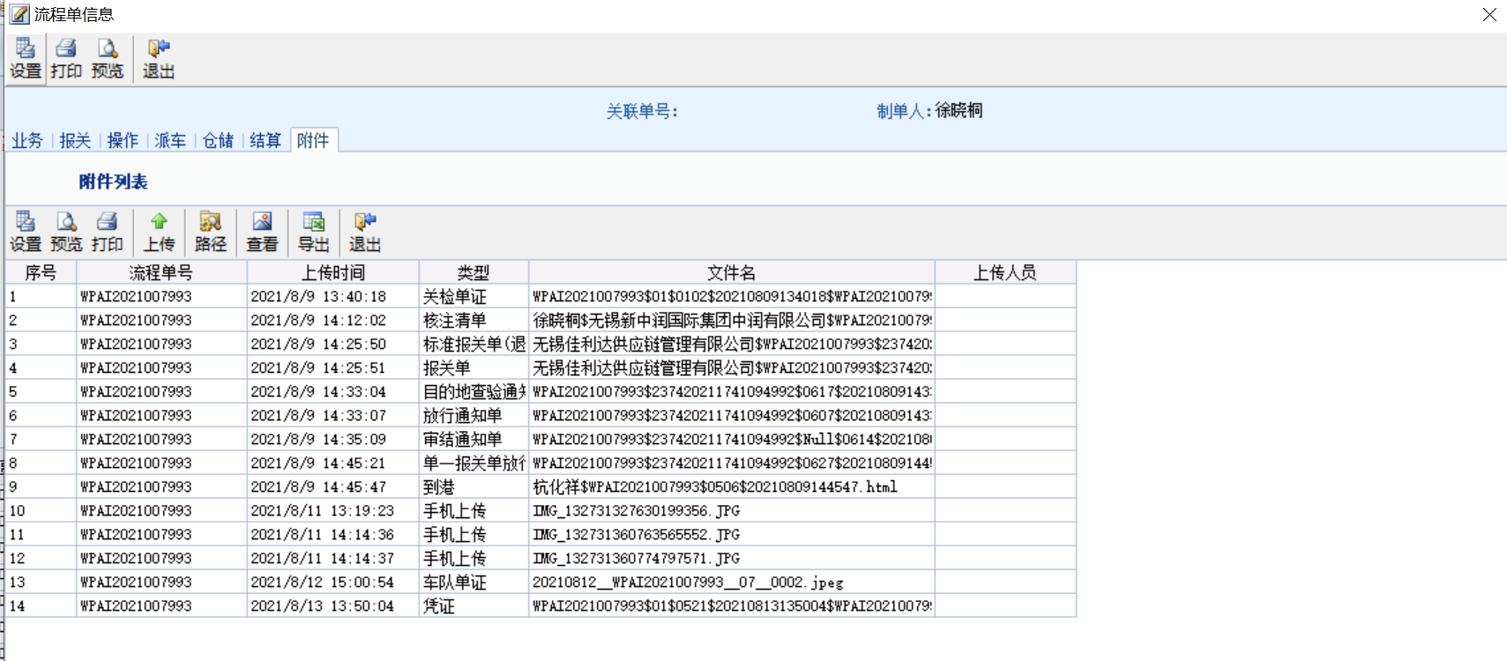

应收——录入界面
提交方式 | 界面展示
结算系统收入录入界面 | 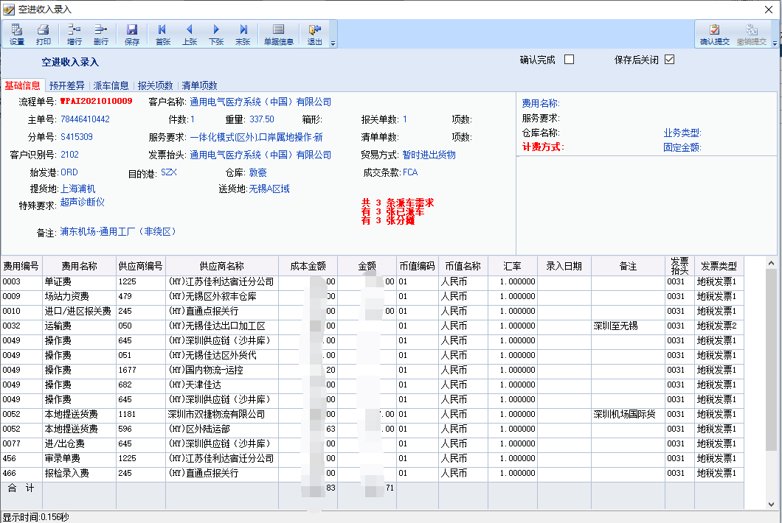
结算系统收入审核界面 | 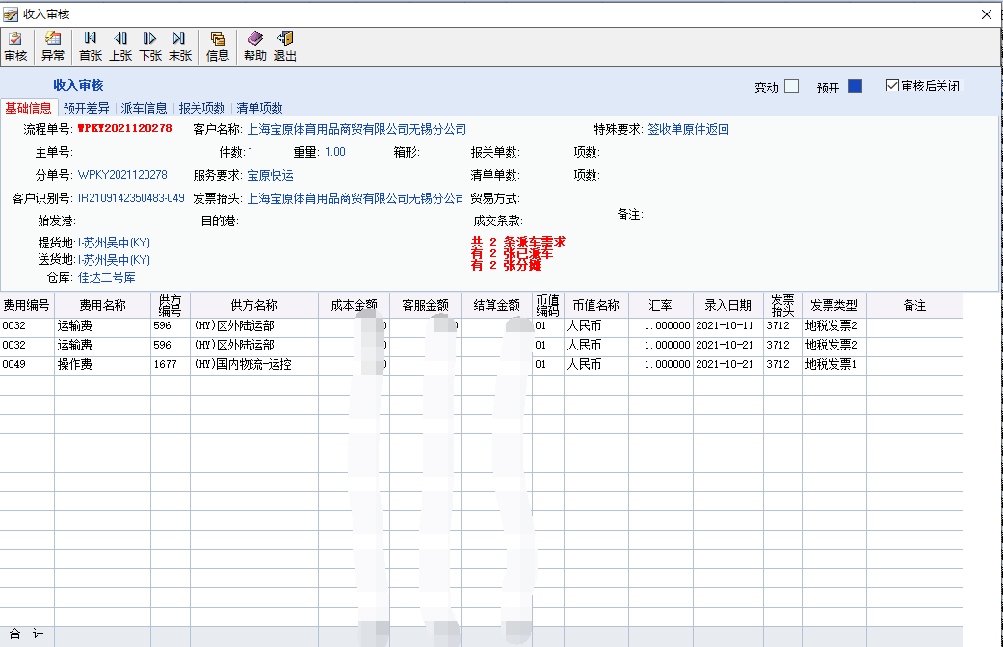
固化结算系统收入审核 | 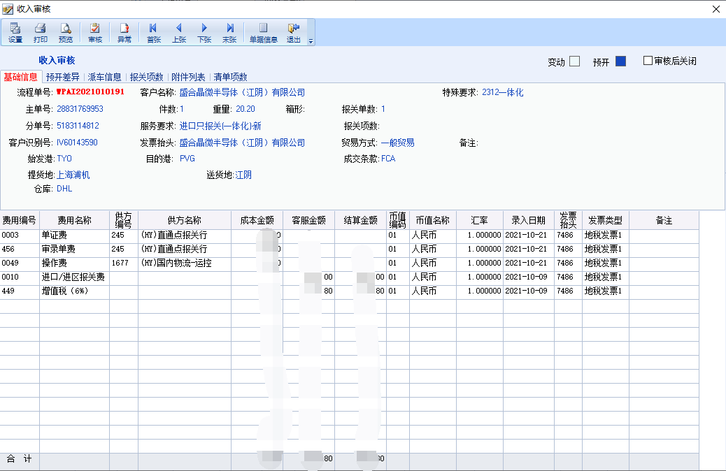

状态
状态 | 状态说明 | 界面展示
收入录入前状态
完成应收-- 结算系统收入录入状态 | 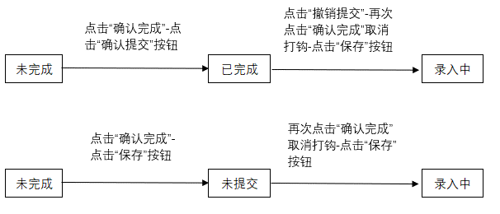
完成应收-- 结算系统收入审核状态
完成应收-- 固化结算系统审核状态
应收已完成进行确认 | 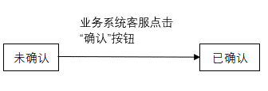
应收已确认进行开票申请
应收已申请开票未审核
收入差异
收入差异

